Chi tiết địa chất
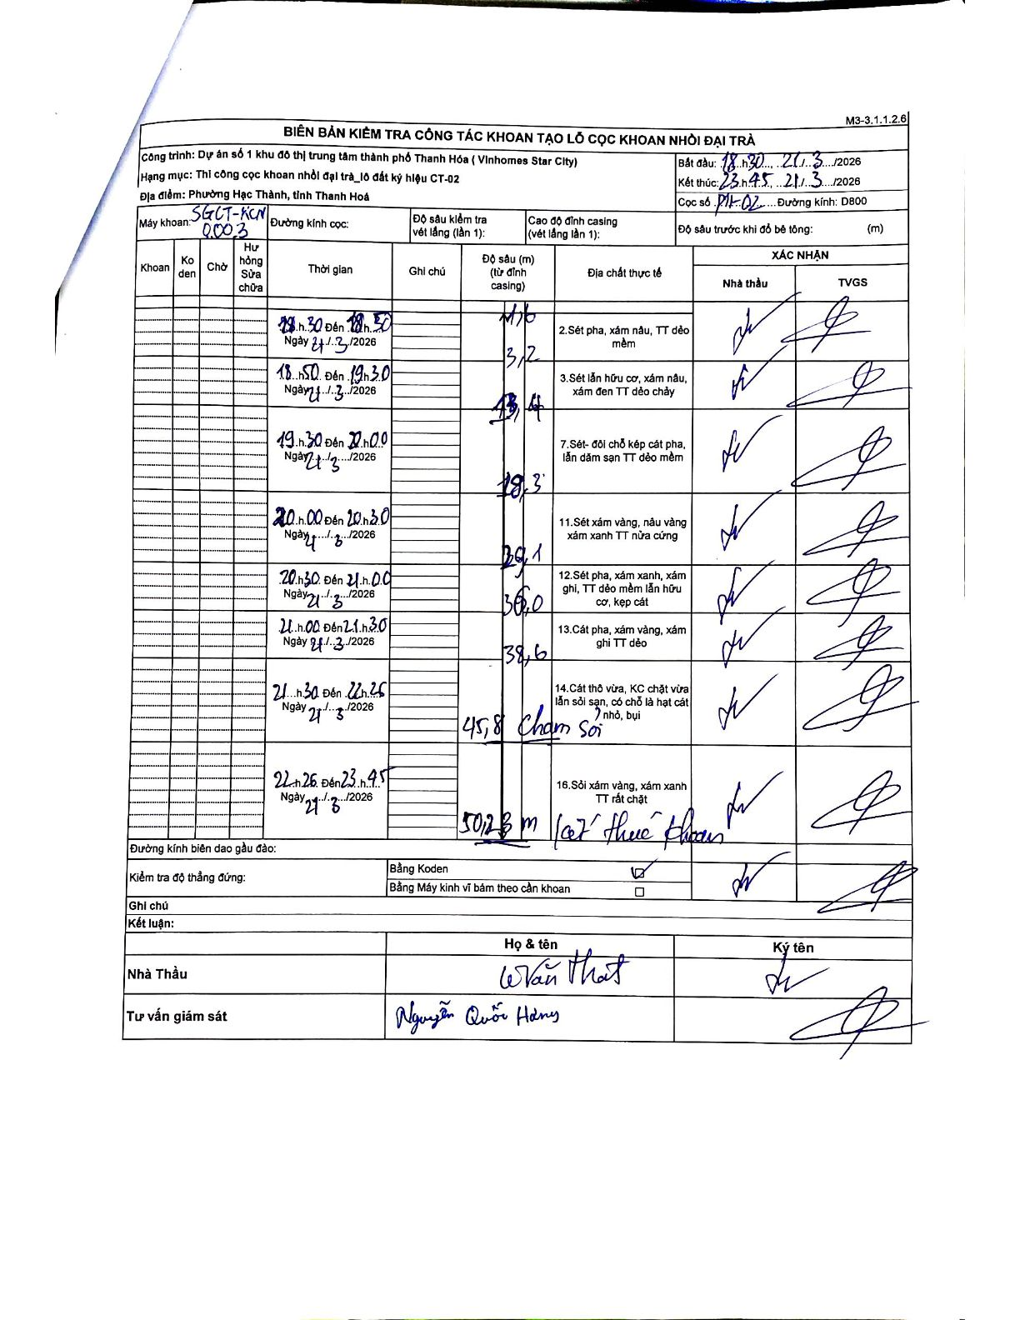
Dự án | Star City Thanh Hóa
Hạng mục | Thi công cọc khoan nhồi, tường vây cho các hạng mục_Lô CT-02
Tên bộ phận | Thi công cọc khoan nhồi đại trà_lô đất ký hiệu CT-02
Số hiệu cọc | P11-02
Tên Máy khoan | SGCT-KCN0003
Đường kính | D800
Bắt đầu thi công | 18:30 21/03/2026
Kết thúc thi công | 23:45 21/03/2026

Địa chất TT | Đường kính | Mô tả lớp thiết kế | Từ (h) | Đến (h) | Cao độ từ | Cao độ đến | T.Gian (h) | Dài (m) | V (m/h) | Ghi chú
2 | D800 | Sét pha, xám nâu, TT dẻo mềm | 18:30 21/03/2026 | 18:50 21/03/2026 | -1.6 | -3.2 | 0.33 | 1.6 | 4.8
3 | D800 | Sét lẫn hữu cơ, xám nâu, xám đen TT dẻo chảy | 18:50 21/03/2026 | 19:30 21/03/2026 | -3.2 | -13.4 | 0.67 | 10.2 | 15.3
7 | D800 | Sét- đôi chỗ kẹp cát pha, lẫn dăm sạn TT dẻo mềm | 19:30 21/03/2026 | 20:00 21/03/2026 | -13.4 | -18.3 | 0.5 | 4.9 | 9.8
11 | D800 | Sét xám vàng, nâu vàng xám xanh TT nửa cứng | 20:00 21/03/2026 | 20:30 21/03/2026 | -18.3 | -29.01 | 0.5 | 10.71 | 21.42
12 | D800 | Sét pha, xám xanh, xám ghi, TT dẻo mềm lẫn hữu cơ, kẹp cát | 20:30 21/03/2026 | 21:00 21/03/2026 | -29.01 | -36 | 0.5 | 6.99 | 13.98
13 | D800 | Cát pha, xám vàng, xám ghi TT dẻo | 21:00 21/03/2026 | 21:30 21/03/2026 | -36 | -38.6 | 0.5 | 2.6 | 5.2
14 | D800 | Cát thô vừa, KC chặt vừa lẫn sỏi sạn, có chỗ là hạt cát nhỏ, bụi | 21:30 21/03/2026 | 22:25 21/03/2026 | -38.6 | -45.8 | 0.92 | 7.2 | 7.85 | Chạm sỏi
16 | D800 | Sỏi xám vàng, xám xanh TT rất chặt | 22:26 21/03/2026 | 23:45 21/03/2026 | -45.8 | -50.23 | 1.32 | 4.43 | 3.36 | Kết thúc khoan

ẢNH BIÊN BẢN GỐC

